Chung
Docker

 | 1. | Định nghĩa

 |  | ○ | Là một dự án mã nguồn mở
 |  | ○ | Giúp tạo ra các container
 |  | ○ | Container là môi trường phát triển ứng dụng cách ly (có thể xem như 1 máy ảo)

 | 2. | Container

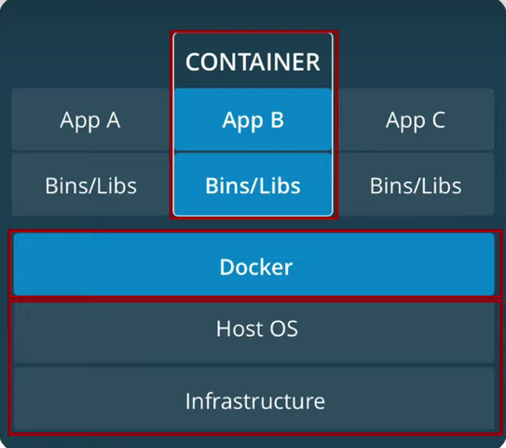

 |  | ○ | Docker có thể tạo ra nhiều containers khác nhau để chạy nhiều ứng dụng riêng biệt khác nhau
 |  | ○ | Các container này tách biệt nhau, không có sự tương tác trực tiếp qua lại lẫn nhau
 |  | ○ | Việc docker tạo ra nhiều containers để chạy nhiều ứng dụng khác nhau giống với việc tạo ra nhiều máy ảo khác nhau

 | 3. | Khác biệt so với việc ảo hóa (chạy máy ảo)

 | ○ | Công nghệ ảo hóa chia sẻ tài nguyên máy tính để tạo máy ảo, phần tài nguyên máy ảo có thể xem như 1 hệ điều hành riêng biệt
 | ○ | Docker thì sử dụng chính hệ điều hành của máy chủ (host) => tạo container chỉ để thêm thư viện cần thiết để chạy được ứng dụng
 | ○ | Do công nghệ docker sử dụng HĐH của máy host, nên nó có thể chia sẻ tài nguyên và chạy nhanh hơn công nghệ ảo hóa
 | ○ | Hiện nay Docker có thể chạy được trên tất cả môi trường linux, mac, windows, ...

